参加者リスト
 |  |  |  |  |  |  |  |  |  |  |  |  |  | （計画様式１別紙１）

Ⅴ．研究開発の体制 |  |  |  |  |  |  |  |  |  |  |  |  | グラント番号： | JPMJST23**
２．参加者リスト
機関名 (大学、企業等) | 機関種別 (大学等／企業等) | 部署名 (学部等) | 役職 | 姓名 |  | ローマ字氏名 |  | E-mail Address （携帯電話アドレス不可） | 役割分担 | エフォート（％） | JST資金 人件費対象者 | 研究参加期間 （yyyy/mmでお書き下さい） |  | 研究倫理 受講状況 | 修了証番号
 |  |  |  | 姓 | 名 | 氏 （先頭を大文字） | 名 （先頭を大文字） |  |  |  |  | 開始 | 終了
△△大学 | 大学等 | 大学院工学研究科 | 教授 | 渡来 | 会人 | Torai | Auto | try@△△-u.ac.jp | 研究代表者： 各種試験計画策定 | 10 | ― | 2022-10-01 | 2024-03-01 | ①
△△大学 | 大学等 | 工学部 | 研究員 | 機能 | 太郎 | Kinou | Tarou | kinou@△△-u.ac.jp | 実験補助 | 30 | ● | （1回目）2023/01 （2回目）2024/05 | （1回目）2023/03 （2回目）2024/09 | ⑥
◆◆株式会社 | 企業等 | ●●技術部 | 主任 | 可能 | 検 | Kanou | Ken | kanou@◆◆.co.jp | ●●の機能測定 | 10 | ― | 2023-10-01 | 2025-03-01 | ① | JS0000012345

【このリストについて】
・以下のいずれかに当てはまる方をご記載下さい（当てはまるか否か不明な場合は、念のため記載下さい）。
１．研究代表者および主たる共同研究者
２．旅費を執行する方（活動費を支出する支援人材や地域関係者を含む）
３．研究のために直接経費で雇用される方
４．計画書記載の研究実施項目の成果として知財出願や論文の発表があった場合、発明者や著者になる可能性のある方
※上記に当てはまる場合でも、研究参加期間が3カ月に満たず、なおかつ４．に当てはまらない方は、記載を省略することが出来ます。
・このリストに記載のある方は全員、JSTの定める研究倫理教材（eAPRIN）を受講していただきます（過去に修了済みの方（旧CITIを含めます）は除きます。ダイジェスト版は不可）。
・同一人物については一行に記入し、複数行にわたって書かないでください。所属変更の場合も行を増やさずに修正してください。
・急な参加者の退任があった場合は、研究参加期間の「終了」を該当の年月に書き換えて下さい。行の削除は行わないでください。
【エフォートについて】
・エフォートとは、「研究者の年間の全仕事時間を100％とした場合、そのうち当該研究の実施に必要となる時間の配分率（％）」です。
・「全仕事時間」とは研究活動の時間のみを指すのではなく、教育等を含めた実質的な全仕事時間を指します。
・参加時期によりエフォートが変わる場合は、全期間について時期を括弧書きにて併記ください。
・学生の方は不要です。
【JST資金人件費対象者について】
・直接経費から人件費を支出する対象者について、●としてください。
・研究代表者、主たる共同研究者（共同研究開発機関における研究開発を代表する方）、支援人材の人件費は対象外で、謝金も支払うことはできません。詳細は事務処理説明書をご確認ください。
【研究参加期間について】
・参加予定期間の開始と終了の年月を西暦で記入してください。空欄の場合は研究期間全体を通じて参加されるものと見なします。
・複数回の期間に分かれて参加する場合は、セル内複数行でそれぞれの開始終了を記入してください。その際に、それぞれ（1回目）（2回目）など判別できるように書き加えてください。
【研究倫理受講状況について】 ※必ず後の「倫理受講登録に関する注意事項」シート（以下、「注意事項」シート）をお読みください。
・「注意事項」シートに記載のうち、①③に該当する場合はその番号をお選びください。該当がない場合は⑥をお選びください。
①過去にeAPRIN（旧CITI）のJST指定単元を受講した
③所属機関でeAPRIN のJST指定単元を受講できる
※空欄の場合は⑥を入力したものと見なします。
・指定単元の詳細については、「倫理受講登録に関する注意事項」もしくは「参考添付」シートをご覧ください。
・公募の申請要件として受講いただいた「責任ある研究行為ダイジェスト」は、指定単元ではありません。勘違いされる方が毎年いらっしゃいますのでくれぐれもご注意ください。
・同じく、日本学術振興会で実施している「研究倫理eラーニングコース（eL CoRe）」もJSTの指定単元ではありませんのでご注意ください。
【①を選んだ方について】
・【研究倫理受講状況】で①を選んだ方で、企業等に所属する方は、【修了証番号】欄に、修了証に記載されている修了証番号を記入してください。数字部分だけでなく、アルファベットを含めて全部をお書きください。
旧システムの場合： Ref# XXXXXXXX
新システムの場合： APXXXXXXXXXX もしくは JSXXXXXXXXXX など ※末尾に「ARD」が付いているのはeAPRINダイジェスト版の修了番号です。
・大学等に所属する方は、修了証番号の記入は不要です。
【③を選んだ方について】
・【研究倫理受講状況】で③を選んだ方は、後日、終了した旨を報告してください。 企業等に所属する方は、修了証番号も併せて報告してください（特に報告様式等はありません）。
・研究終了近くになってもご報告をいただいていない方については、JSTからお尋ねする場合もございます。
【⑥を選んだ方について】
・【研究倫理受講状況】で⑥を選んだ方へは、JSTで受講登録を行った後（概ね研究開始の1～2か月後）にeAPRINの受講通知メールが届きますので、メールの指示に沿って受講して下さい。
・受講期限は通知の発送後およそ1ヶ月です。未受講の方へはリマインドや督促のメールが届くこともございます。
・督促をお送りしても未受講の参加者がいる場合は、委託研究費の執行を停止させていただく場合もございます。漏れなく受講いただきますよう、お願いいたします。
・JSTによる登録でeAPRINを修了された方については、本様式へ修了証番号を追記いただく必要はございません。

参考添付
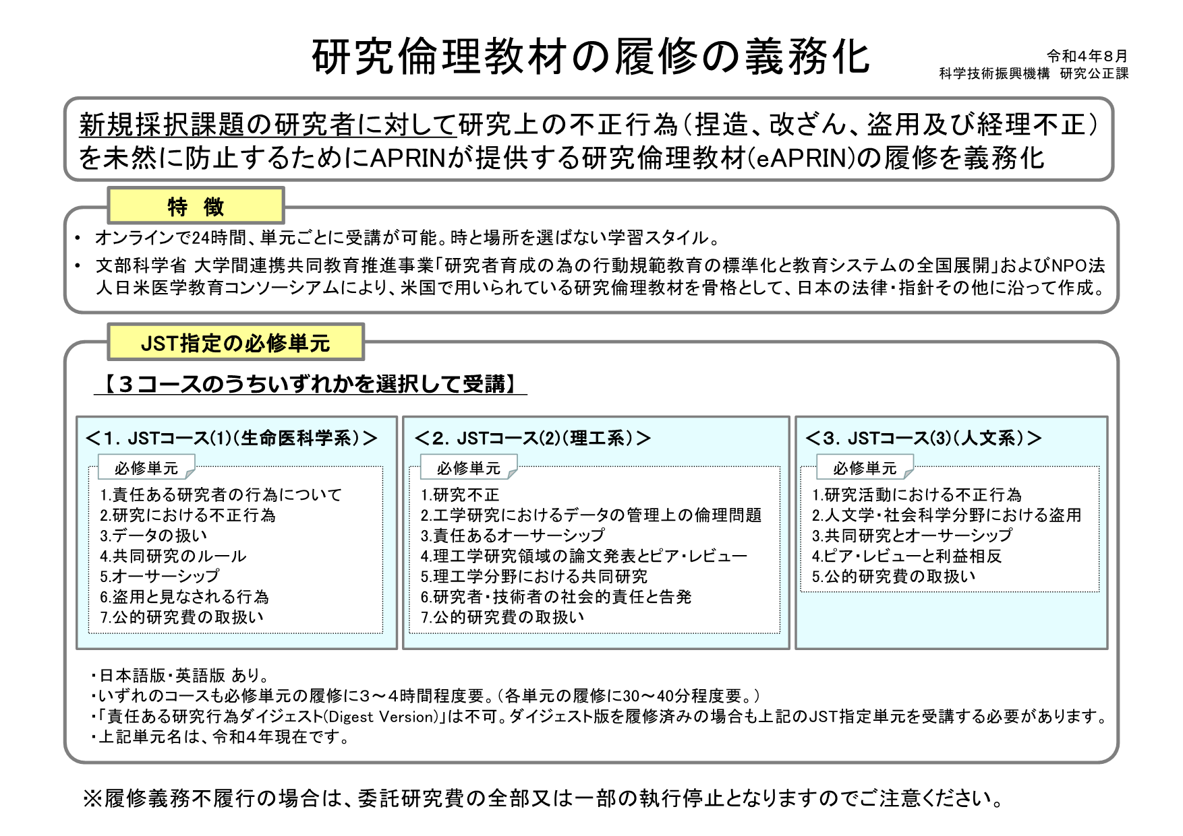
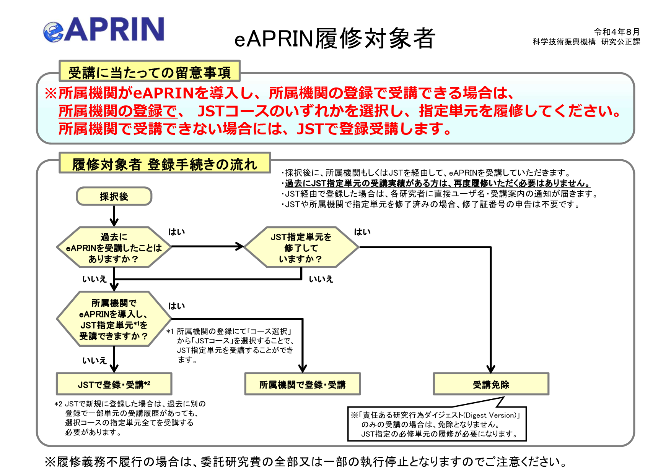
（参考）採択時送付 研究倫理教材の履修要領について

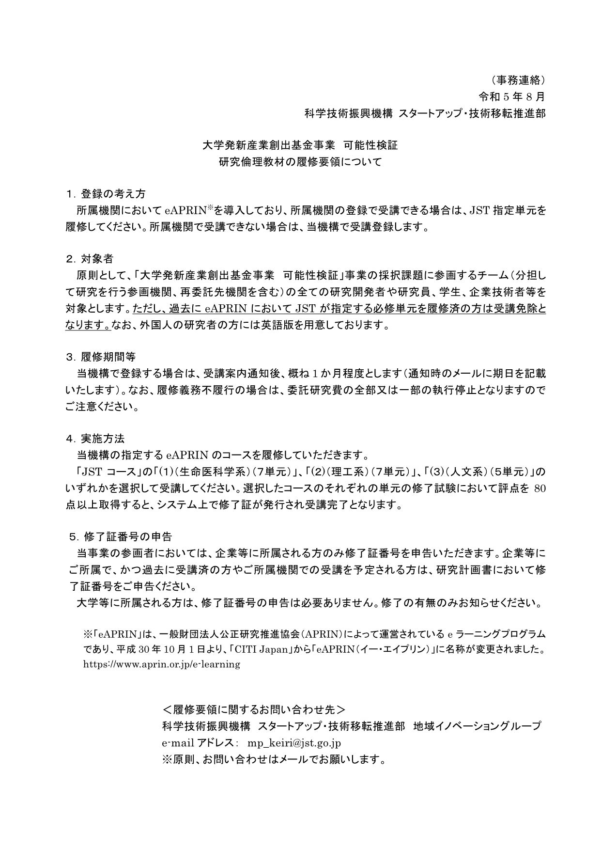

（参考）JST研究倫理ページ新規採択課題の研究者に対する研究倫理教材（APRIN e-ラーニングプログラム（eAPRIN））の履修の義務化について（日本語版）

